Mamamoo
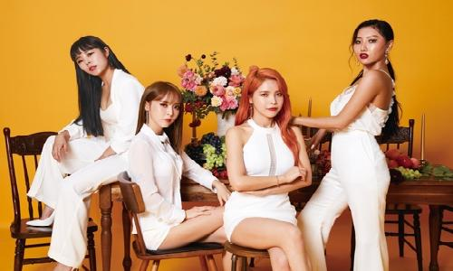

Chart
Sample Chart
김일수 | 55
김이수 | 11
김삼수 | 33
김사수 | 15
김오수 | 11

